2
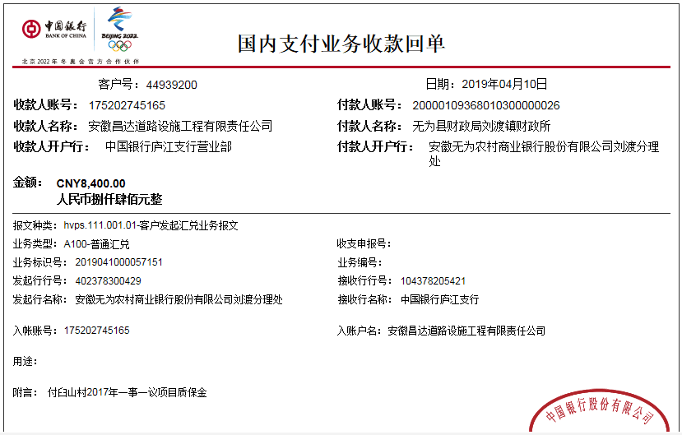
工程款支付证书 |  |  |  |  |  |  |  |  |  |  |  |  |  |  | 本次
工程名称 |  | 无为县刘渡镇臼山村河老至中心水泥路工程 |  |  |  |  |  |  |  |  | ERP编号 | 7044 | 档案编号 | CD2017-031 | CD2017-031 | 30 | 7044 | 无为县刘渡镇臼山村河老至中心水泥路工程 | 2017.4.28 | 169051.50 | 无为县 刘渡镇 | 芜湖公司王冬汉13855369629 | 陈荣斌13966393446 | 中标通知书、施工合同及内部承包协议（含补充）原件 | 中标
合同金额 |  | 169,051.50 |  | 中标 日期 | 2017.4.28 |  | 已 供 工程资料 | 中标通知书、施工合同及内部、内部承包协议（含补充）、竣工验收表（复印件盖章）、审核报告原件 |  |  |  | 庐江 | 责任 单位 | 芜湖王冬汉13855369629
决算金额 |  | 168,858.96 |  | 竣工 日期 |  |  |  | 无项目部章，所需资料盖章均在庐江办公室盖的公章。 |  |  |  | 合肥 | 责任人 | 陈荣斌13966393446
序号 | 工程款到账 |  |  | 开票情况 |  | 管理费 |  | 代缴税金 | 其他扣款 |  | 预留款 |  | 实际支付
 | 日期 | 账户 | 金额 | 日期 | 金额 | 比例 | 金额 | 金额 | 金额 | 备注 | 金额 | 备注 | 户名 | 金额
1 | 2018-06-18 | 中 | 160,458.96 | 2018-06-05 | 168,858.96 | 2%全扣 | 3,381.00 | 0.00 | 0.00 |  |  |  | 陈荣斌 | 157,077.96 | 3381.03
 | 本次 |  |  |  |  |  |  |  |  |  |  |  |  |  | 3377.1792
2 | 2019-04-10 | 中 | 8,400.00 |  |  | 已扣 | 0.00 | 0.00 | 0.00 |  | 2,000.00 | 预留损失准备金 |  | 6,400.00

合计 |  | - | 168,858.96 | - | 168,858.96 | - | 3,381.00 | 0.00 | 0.00 | - | 2,000.00 | - | - | 163,477.96
本次结算 支付明细 |  | 应支付金额 |  | 6,400.00 |  |  |  | 实际支付金额 |  | 小写 | 0.00
 |  | 已支付金额 |  | 0.00 |  |  |  |  |  | 大写 | 零元整
申请部门 意见 |  | 已办理工程终结结算承诺书，详见附件（复印件）。 |  |  |  |  |  | 项目管理 意见 |  | 何总、朱总已同意支付（附表背面截图）。
财务初审 意见 |  |  |  |  |  |  |  | 财务审核 意见
质安初审 意见 |  |  |  |  |  |  |  | 质安稽查 意见
总经理审批 |  |  |  |  |  |  |  | 董事长审批

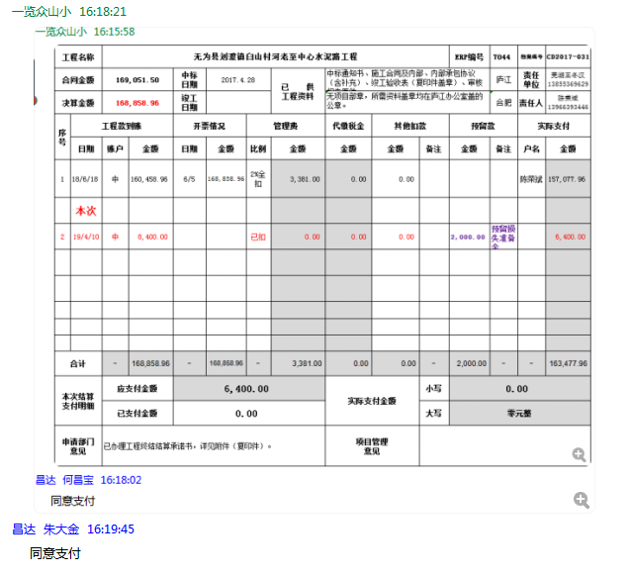

终结
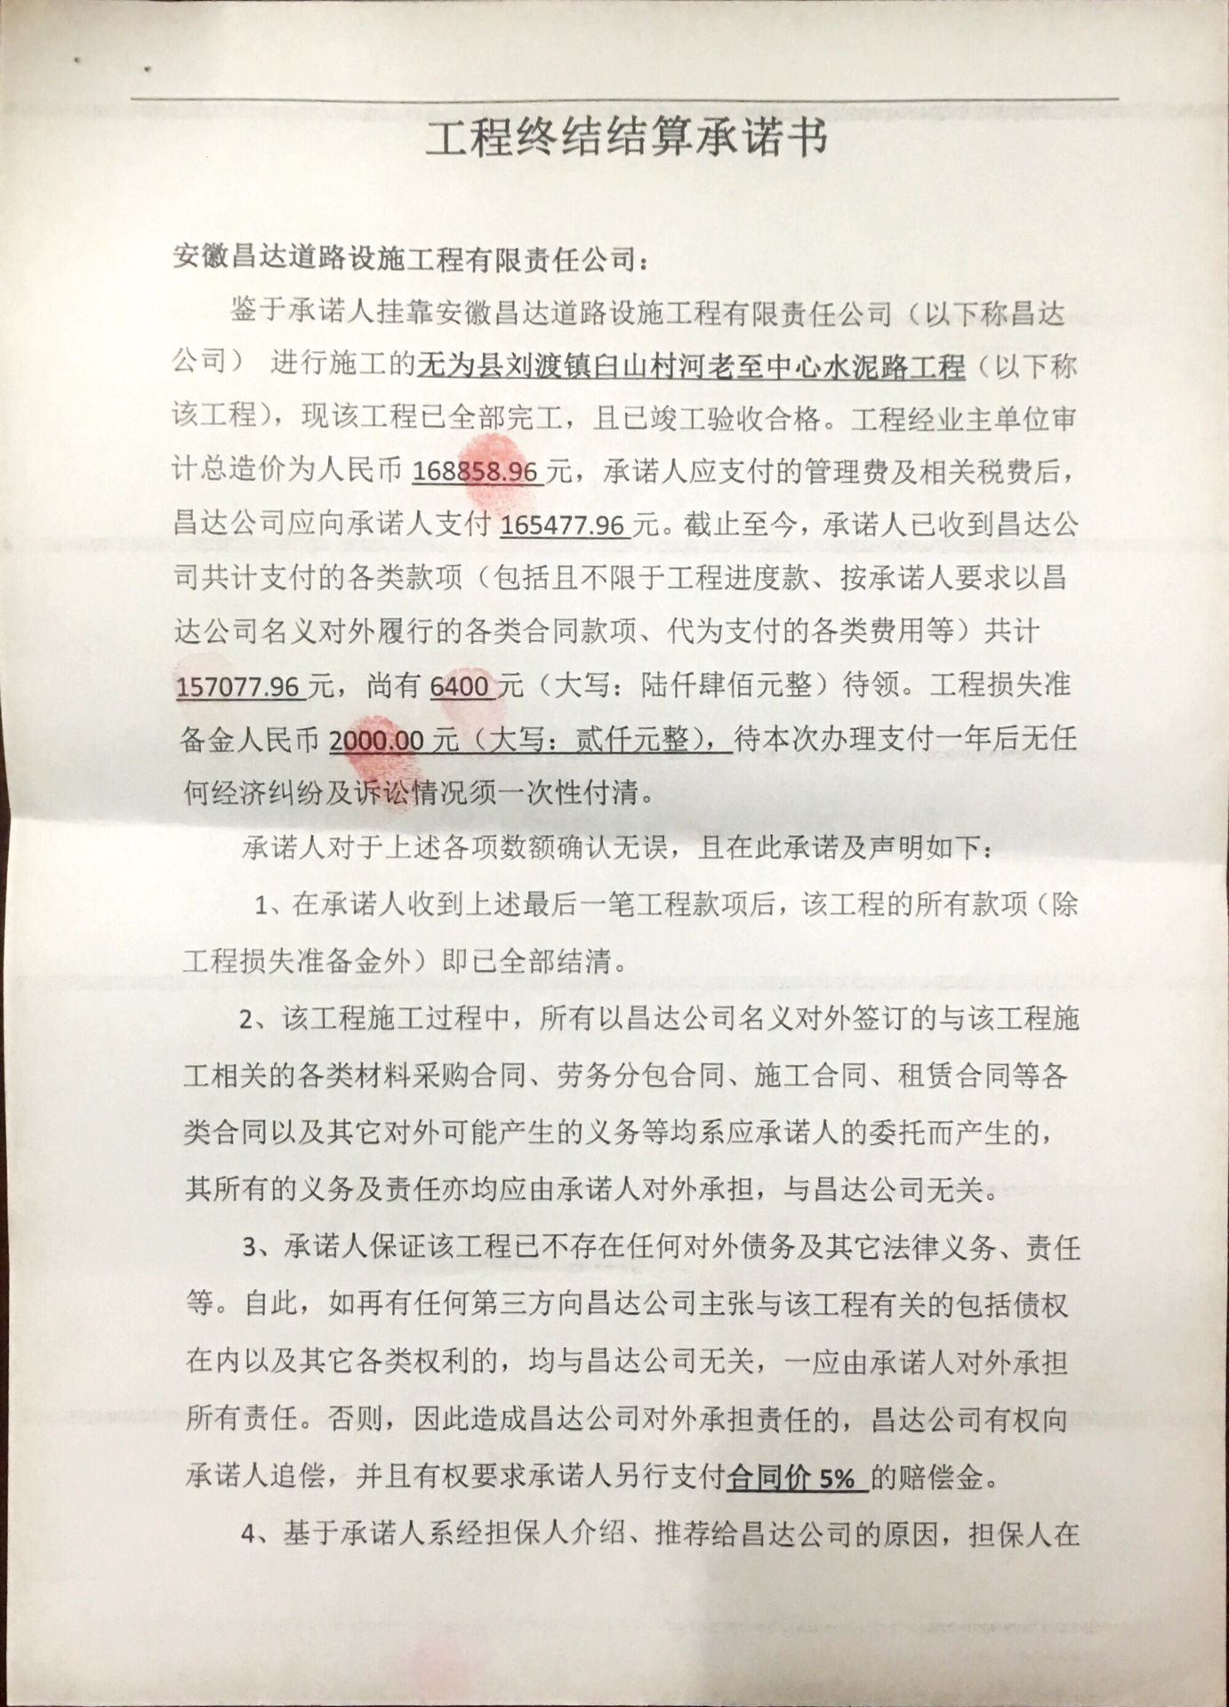
工程名称 |  | 无为县刘渡镇臼山村河老至中心水泥路工程 |  |  |  |  |  |  |  |  | ERP编号 | 7044 | 档案编号 | CD2017-031
合同金额 |  | 169,051.50 |  | 中标 日期 | 2017.4.28 |  | 已 供 工程资料 | 中标通知书、施工合同及内部、内部承包协议（含补充）、竣工验收表（复印件盖章）、审核报告原件 |  |  |  | 庐江 | 责任 单位 | 芜湖王冬汉13855369629
决算金额 |  | 168,858.96 |  | 竣工 日期 |  |  |  | 无项目部章，所需资料盖章均在庐江办公室盖的公章。 |  |  |  | 合肥 | 责任人 | 陈荣斌13966393446
序号 | 工程款到账 |  |  | 开票情况 |  | 管理费 |  | 代缴税金 | 其他扣款 |  | 预留款 |  | 实际支付
 | 日期 | 账户 | 金额 | 日期 | 金额 | 比例 | 金额 | 金额 | 金额 | 备注 | 金额 | 备注 | 户名 | 金额
合计 |  | - | 9260000 | - | 9260000 | - | 185200 | 359264.99 | 42955 | - | 1855335 | - | - | 6817245.01
 |  |  |  |  |  |  |  |  |  |  |  |  |  | 500000
审计 | 168858.96 |  | 管理费 | 3377.1792
 |  |  | 其他 | 42955

已付 | 157077.96

待付 | 6400

风险 | 2000
损保
应付 | 165477.96

